Ver2.6
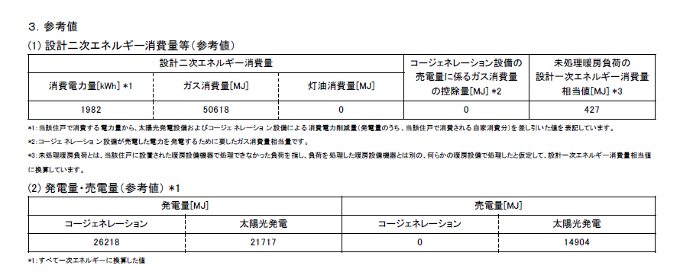
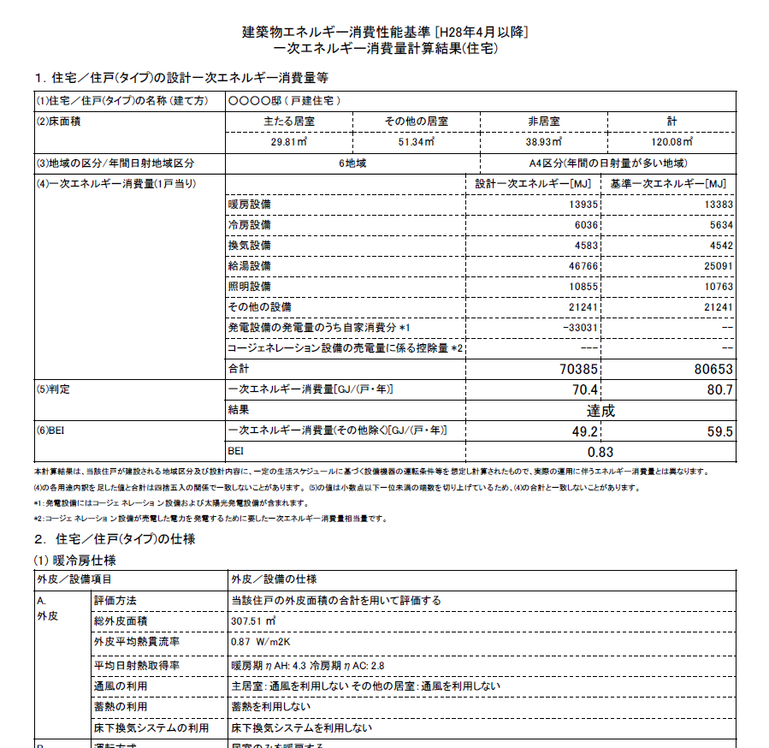
Ver2.6.0以降
計算結果について下記着色セルの数値を左記様式の該当セルに転記してください。
ＺＥＨ計算書（戸建住宅、併用住宅住戸用）
（Ｈ28基準_Ver2.6以降用）

建築物の名称

１．外皮性能
地域区分 |  |  | 4 | 地域 |  | ※UA値、ηACとも設計値は必ず記入してください。
 |  |  | 設計値 |  |  |  |  | 基準値（省エネ基準） |  |  |  | 強化外皮基準
UA値 |  |  |  |  |  |  |  | 0.75 |  |  |  | 0.60
ηＡＣ値 |  |  |  |  |  |  |  | ―
外皮性能の省エネ基準への適合 |  |  |  |  |  |  |  | ―

２．省エネ基準一次エネルギー消費量算定方法による計算結果
（１）住宅の一次エネルギー消費量 （1戸当り） |  |  |  |  |  |  |  |  | 設計一次エネルギー消費量 |  |  |  | 基準一次エネルギー消費量
暖房設備一次エネルギー消費量 |  |  |  |  |  |  |  |  |  |  | MJ/(戸・年) |  |  |  | MJ/(戸・年)
冷房設備一次エネルギー消費量 |  |  |  |  |  |  |  |  |  |  | MJ/(戸・年) |  |  |  | MJ/(戸・年)
換気設備一次エネルギー消費量 |  |  |  |  |  |  |  |  |  |  | MJ/(戸・年) |  |  |  | MJ/(戸・年)
給湯設備一次エネルギー消費量 |  |  |  |  |  |  |  |  |  |  | MJ/(戸・年) |  |  |  | MJ/(戸・年)
照明設備一次エネルギー消費量 |  |  |  |  |  |  |  |  |  |  | MJ/(戸・年) |  |  |  | MJ/(戸・年)
その他の設備 |  |  |  |  |  |  |  |  | 記入不要
発電設備の発電量のうち自家消費分 |  |  |  |  |  |  |  |  |  |  | MJ/(戸・年) |  | ←マイナスで記入。 利用がない場合は0を記入
コジェネレーション設備の売電量に係る控除量 |  |  |  |  |  |  |  |  |  |  |  |  | ←マイナスで記入。 利用がない場合は0を記入
発電量（コージェネレーション） |  |  |  |  |  |  |  |  |  |  | MJ/(戸・年) |  | ←利用がない場合は0を記入
発電量（太陽光発電） |  |  |  |  |  |  |  |  |  |  | MJ/(戸・年) |  | ←利用がない場合は0を記入
売電量（コージェネレーション） |  |  |  |  |  |  |  |  |  |  | MJ/(戸・年) |  | ←利用がない場合は0を記入
売電量（太陽光発電） |  |  |  |  |  |  |  |  | 記入不要
（２）合計
一次エネルギー消費量 |  |  |  |  |  |  |  |  | 記入不要
一次エネルギー消費量（その他除く） |  |  |  |  |  |  |  |  |  |  | ＧJ/(戸・年) |  |  |  | ＧJ/(戸・年)
（３）ＢＥＩ

３．エネルギー削減量、エネルギー削減率の計算結果（ゼロ・エネルギーの評価）
一次エネルギー消費量等の 評価結果 |  | 再生可能エネを除く評価結果 |  | 再生可能エネを除いた 設計一次エネルギー消費量 |  |  |  |  |  |  | ＧJ/(戸・年)
 |  |  |  | エネルギー消費削減量 |  |  |  |  |  |  | ＧJ/(戸・年)
 |  |  |  | エネルギー削減率（R0） |  |  |  |  |  |  | ％
 |  | 全体としての評価結果 |  | 再生可能エネを加えた 設計一次エネルギー消費量 |  |  |  |  |  |  | ＧJ/(戸・年)
 |  |  |  | エネルギー消費削減量 |  |  |  |  |  |  | ＧJ/(戸・年)
 |  |  |  | エネルギー削減率（R） |  |  |  |  |  |  | ％

 | 『ZEH』 |  |  |  |  |  | Nearly ZEH |  |  | ZEH Oriented |  |  |  | ゼロエネ相当
 |  |  |  |  |  |  |  |  |  |  |  | ※3
参考 | ZEH+ |  |  |  |  | 参考 | Nearly ZEH+
 |  |  |  |  | ※4 |  |  |  | ※4
※１）「１．外皮性能」には、計算にて算出したＵＡ値、ηＡＣ値を必ず転記してください。
※２）「2．省エネ基準一次エネルギー消費量算定方法による計算結果」には、別途「住宅・住戸の省エネルギー性能の
 | 判定プログラム（国立研究開発法人建築研究所ホームページで公開）」にて計算した結果を転記してください。
※３）次のいずれかの要件を満たす必要があります。
 | ①北側斜線対象の用途地域又は高度地区で高度斜線が設定される地域で、敷地面積が85㎡未満の平屋建て以外の場合
 | ②多雪地域である場合（申請日が2020年7月15日以降の要件）
※４）ＢＥＬＳではＺＥＨ＋、Nearly ZEH+の表示は行いませんが、参考としてそれぞれ以下の条件で適否を判断しています。
 | ZEH+ R0≧25% R≧100% 更なる強化外皮基準（4・5地域についてはUA≦0.50としています。）
 | Neary ZEH+ R0≧25% 100%>R≧75% 更なる強化外皮基準（4・5地域についてはUA≦0.50としています。）

